Pila-Sprint1
ID | Nombre | Estimado (minutos) | Notas
 |  | 790
ID0001 | Como vendedor de la tienda quiero un login | 180
ID0001_T1 | Crear una GUI | 70
ID0001_T2 | Crear fichero usuarios web | 10 | Escribir un txt con 3 usuarios – contraseña
ID0001_T3 | Verificar usuario | 100
ID0002 | Como vendedor de la tienda quiero una pagina donde calcular facturas en la que se puedan elegir tres productos | 420
ID002_T1 | Crear GUI principal: Mostrar cada producto a elegir con su precio y la cantidad deseada | 220 | Más tiempo porque hay que recordar GUI de JAVA
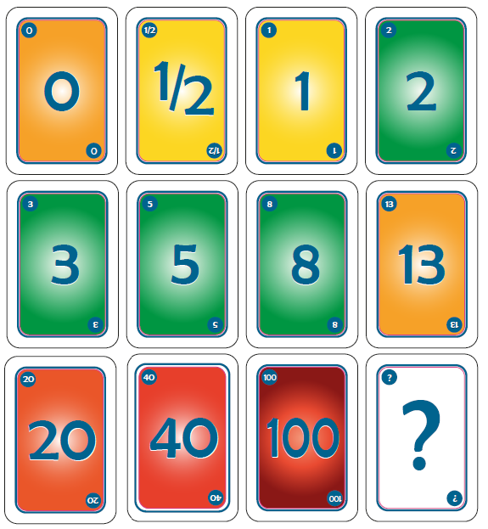
ID002_T2 | Calcular precio total de la factura con respecto a las opciones indicadas | 90
ID002_T3 | Botón de guardar factura y que calcule los precios totales para enlazar con facturas | 50
ID002_T4 | Ir a pantalla de facturas | 60 | Depende de tarea ID004_T1
ID002_T5
ID002_T6
ID0003 | Como propietario de la tienda quiero una pagina de inicio | 30
ID003_T1 | Crear una GUI | 25
ID003_T2 | Redireccionar al login | 5
ID0004 | Como vendedor de la tienda quiero que se puedan guardar las facturas | 100
ID004_T1 | obtener info factura | 40
ID004_T2 | pasar info factura a un pdf | 60 | buscar como generar pdf en java
ID0005 | Pruebas y comprobación del sistema | 60
ID005_T1 | Probar login | 20
ID005_T2 | Probar calculadora | 20
ID005_T3 | Probar descargar facturas | 20
ID005_T4
ID005_T5
ID005_T6
ID0006
ID006_T1
ID006_T2
ID006_T3
ID006_T4
ID006_T5
ID0007
ID007_T1
ID007_T2
ID0008
ID0008_T1
ID0008_T2
ID0008_T3
ID0008_T4
ID0009
ID0009_T1
ID0009_T2
ID0009_T3

Burns
 | Esfuerzo previsto | Esfuerzo restante
14-oct | 790 | 700
 | 632 | 630
 | 553 | 570
 | 474 | 545
 | 395 | 490
 | 316 | 280
 | 237 | 280
 | 158 | 100
 | 79 | 0
 | 0 | 0

Calendario de la iteración
Tiempo a Dedicar Total | 790 | 2015-10-01 | 2015-10-02 | 2015-10-05 | 2015-10-06 | 2015-10-07 | 2015-10-08 | 2015-10-09 | 2015-10-12 | 2015-10-13 | 2015-10-14
Tiempo a Dedicar Diario |  | 79 | 79 | 79 | 79 | 79 | 79 | 79 | 79 | 79 | 79
Tiempo Restante |  | 790 | 632 | 553 | 474 | 395 | 316 | 237 | 158 | 79 | 0

 | Acumulado
 | 20
 | 130
 | 180
 | 205
 | 235
 | 495
 | 495
 | 585
 | 635
 | 635

